【賃上げ】 別紙1の1 (R8d)
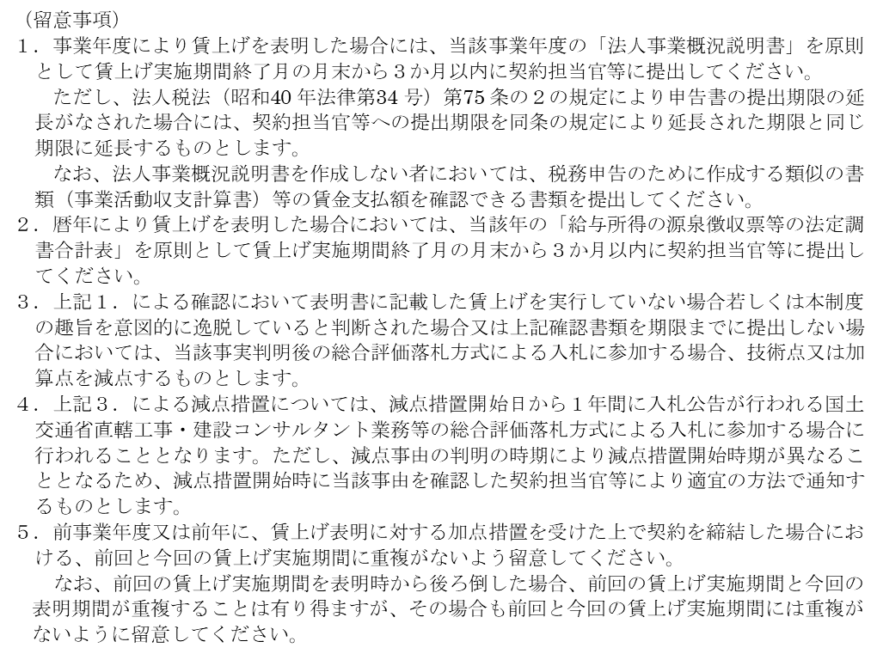
（別紙１の１） |  |  |  | 【大企業用】

従業員への賃金引上げ計画の表明書

当社は、○年度（令和○年○月○日から令和○年○月○日までの当社事業年度）（又は○年）において、給与等受給者一人あたりの平均受給額を対前年度（又は対前年）増加率○％以上とすることを

 | 表明いたします。
 | 従業員と合意したことを表明いたします。

令和 年 月 日

 | 株式会社○○○○

 | （住所を記載）

 | 代表者氏名 ○○ ○○

上記の内容について、我々従業員は、令和○年○月○日に、○○○という方法によって、代表者より表明を受けました。

令和 年 月 日

 | 株式会社○○○○

印
 | 従業員代表 | 氏名 | ○○ ○○

印
 | 給与又は経理担当者 | 氏名 | ○○ ○○

（別紙１の１） |  |  |  | 【大企業用】

【賃上げ】 別紙1の2 (R8d)
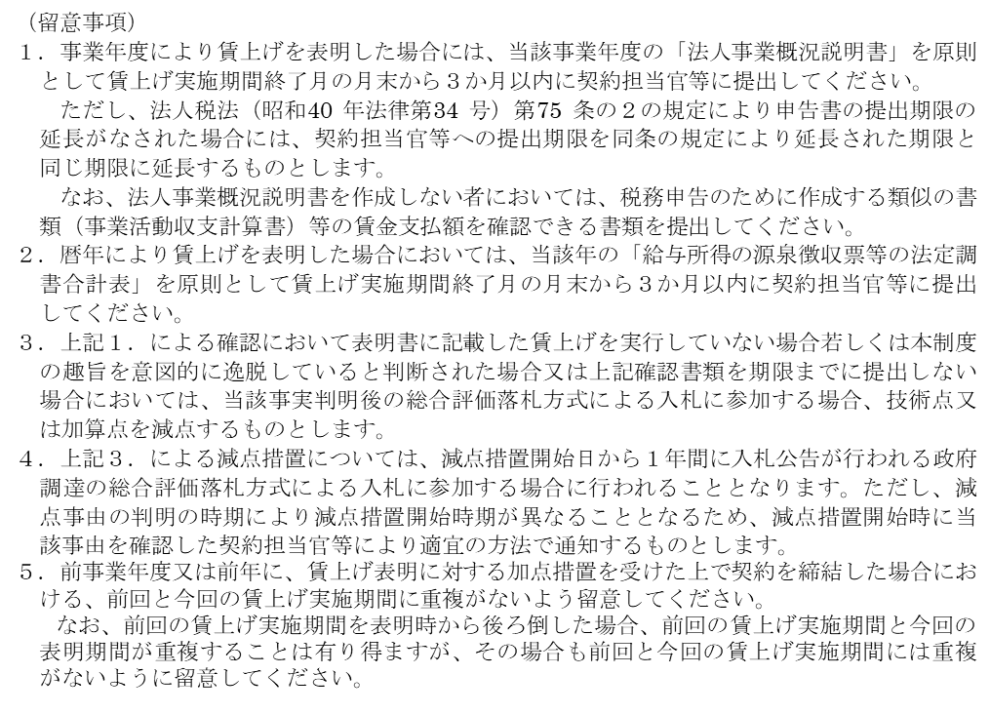
（別紙１の２） |  |  |  | 【中小企業等用】

従業員への賃金引上げ計画の表明書

当社は、○年度（令和○年○月○日から令和○年○月○日までの当社事業年度）（又は○年）において、給与総額を対前年度（又は対前年）増加率○％以上とすることを

 | 表明いたします。
 | 従業員と合意したことを表明いたします。

令和 年 月 日

 | 株式会社○○○○

 | （住所を記載）

 | 代表者氏名 ○○ ○○

上記の内容について、我々従業員は、令和○年○月○日に、○○○という方法によって、代表者より表明を受けました。

令和 年 月 日

 | 株式会社○○○○

印
 | 従業員代表 | 氏名 | ○○ ○○

印
 | 給与又は経理担当者 | 氏名 | ○○ ○○

（別紙１の２） |  |  |  | 【中小企業等用】

